Sheet1
 | は変更管理 |  | は対応できていない


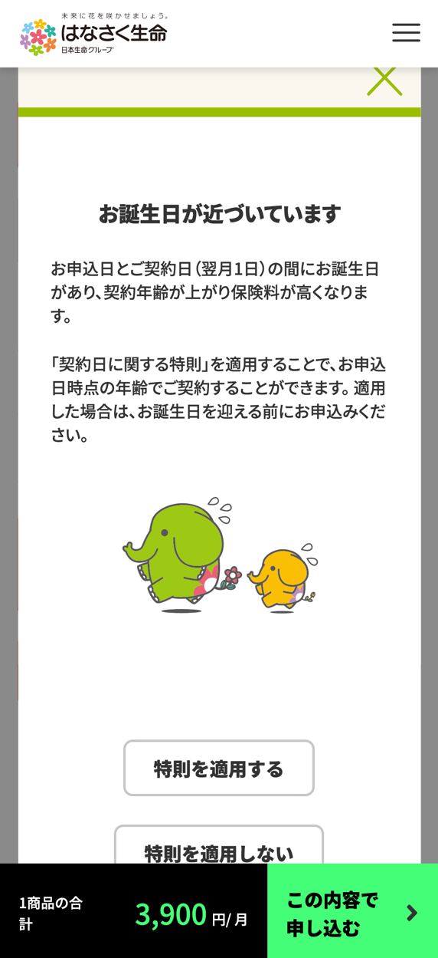
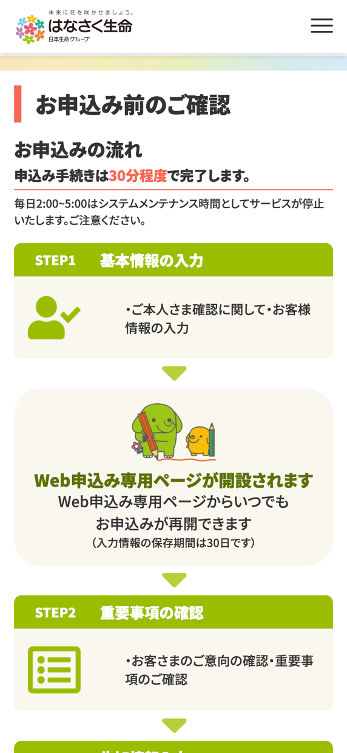
試算結果画面 |  | 保障カスタマイズ画面
 |  |  |  |  |  |  | No | 要対応な箇所 | Sasukeで対応が必要なもの
 |  |  |  |  |  |  | 1 | ・ポップアップ表示時、背景がスクロールできてしまう | 医療の商品情報ラインアップ取得APIのサンプルデータ全量
 |  |  |  |  |  |  | 2 | ・ポップアップのヘッダータイトル部分が追従していない | 医療の保険料レンジ取得APIのサンプルデータを作成
 |  |  |  |  |  | 固定ヘッダー | 3 | ・プラン選択ポップアップで選択したプランから変更されたらオリジナルプラン作成中系に切り替わらない | 保障カスタマイズの1.〇〇を設定の〇〇部分のパターンリストを医療のみ全量洗い出し連携
 |  |  |  |  |  |  | 4 | ・プラン選択ポップアップの下部と追従フッターの間に隙間が発生している
 |  |  |  |  |  |  | 5 | ・特約の保険期間と払込期間は基本的には主契約と同値を使用（制御種類がFix）
 |  |  |  | 加入傾向の中身はダミー展開 |  |  | 6 | ・主契約の保険期間（払込期間も？）は、選択肢が1つしか無いものがあると思うが、ユーザーには選択させる必要はないので、保障カスタマイズポップアップには項目不要
 |  |  |  |  |  |  | 7 | 保障カスタマイズの変更内容を試算結果画面に反映（医療のみでいいです。つきましてはサンプルJSONをサスケで作成し共有します）
 |  |  |  |  |  |  | 8 | 契約日に関する特約とはをダミーテキストでいいので、補足説明ポップアップを表示できるように
 |  |  |  |  |  |  | 9 | 誕生日が近づいているポップアップの特則を適用するがループしている
 |  |  |  |  |  |  | 10 | 誕生日が近づいているポップアップのヘッダー部分が通常の追従ヘッダーにかぶっている
 |  |  |  |  |  | 内部スクロール | 11 | CSSの@importは重くなる原因なので、GoogleWebフォントの読み込みは<link>を使用してください
ここらへんの赤文字データは商品情報ラインアップ取得APIの内容
右の保険金額は保険料計算APIやレンジの内容
 |  |  |  |  |  |  | 12 | ポップアップのヘッダー位置を保障カスタマイズの仕様に合わせてください（通常ヘッダーをオーバーレイの裏に隠し、ポップアップヘッダーでかぶせる）
 |  |  |  |  |  |  | 13 | ポップアップ時は追従フッターをオーバーレイの裏側で触れないようにしてください
 |  |  |  |  |  |  | 14 | ポップアップ時は裏側をスクロールできないようにしてください
 |  |  |  |  |  |  | 15 | 保障カスタマイズの1.○○を設定するの部分ですが、商品情報ラインアップ取得APIの名称を使用すると連携していましたが、一部項目では名称がなかったり、表示として不適切なパターンが見受けられましたので、こちらは一度パターンをリストアップさせていただこうと思います
 |  |  |  |  |  |  | 16 | 追従フッターの金額変更のアニメーションを某鑑定団のようなアニメーションにしてほしいです（設計書には漏れていたかもしれません
 |  |  |  |  | 追従フッターとの間に隙間が発生している |  | 17 | 契約日に関する特則によって計算基準日が変更されていない
 |  |  |  |  |  |  | 18 | 試算結果画面で、特約の一覧表示ですが、表示の並び順は設計書の参考シートに書いてあるとおりなのですが、その並び順でも、付加する特約はまとめて上に、付加しない特約はまとめて下にしてください
 |  |  |  |  |  |  | 19 | バグか対応中と思いますが、医療の主契約の変更ボタンが機能しません
 |  |  |  |  |  |  | 20 | バグか対応中と思いますが、定期を選択すると他の処理も死にます
 |  |  |  |  |  |  | 21 | お申込み前のご確認画面でリスト表示の部分がリストになっていません
 |  |  |  |  |  |  | 22 | お申込み前のご確認画面の文言等が変更されていますので、そちらもご対応頂けたらと思います（figmaが正となります）

